关系图
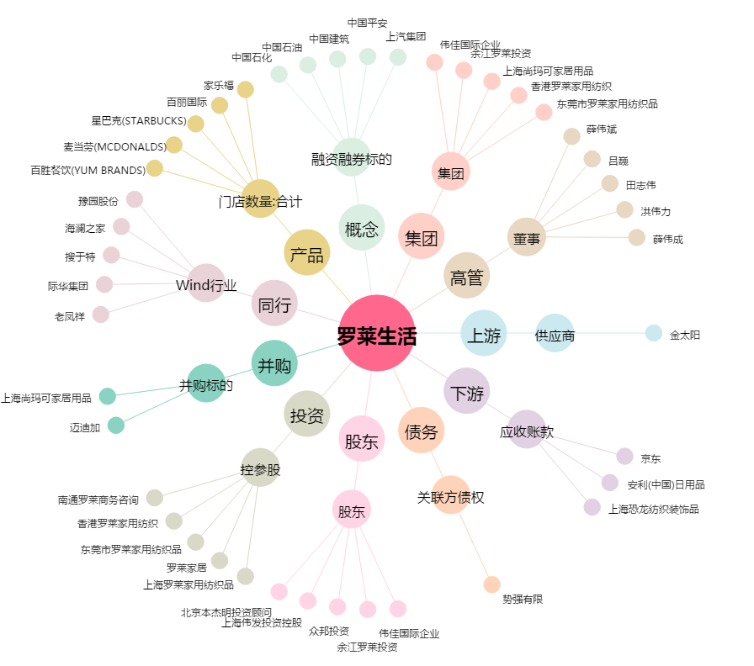
罗莱生活[002293.SZ] - 关系概览图

